敵
敵

主人公の対となるような存在を敵にする

敵はすべて当たり判定があり、 敵に当たると主人公のHPが１０（ハート１個分）減ってしまう。 敵からの攻撃も同様。

 | 聖職者。 体力は４０で攻撃はしてこない。 倒した際に、１回だけ魂を落とす。 スーパーマリオブラザーズの クリボーのような存在。 移動速度は主人公よりも少し遅い。 （主人公を基準に0.8倍）

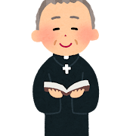 | ちょっと位の高い聖職者。 HPは６０で主人公に向かって 攻撃をしてくる。接触ダメージと 攻撃されたダメージは同じ値。 普通の聖職者と同じように、倒すと １回だけ魂を落とす。 移動速度は主人公と同じくらい。

